Character
이미지 | 성별 | 우선순위 | 이름 | ID | 사이즈 | 폴리곤수 | 외형모사 | 캐릭터 특징 | 캐릭터 설명 | 작업현황
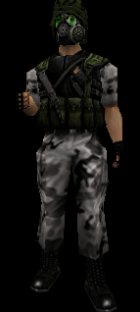 | 남 | 1 | Tom Johnson | Ch_tom | 177cm | TBD | 탐 존슨(Tom Johnson), UNSC 해병 상병. 가스마스크를 쓰고 있으며 게임중에 얼굴은 보이지 않는다. | 가스마스크에 주변 사물이 반사되면 좋겠다. | UNSC 해병 상병임. Jane Kim과는 연인 사이임. | 미완성
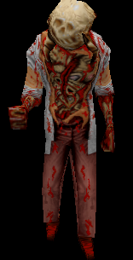 | 없음 | 2 | Zombie | Ch_zombie | 170cm | TBD | 연구원 복장을 하고 있으며 감염으로 인해 신체가 뭉개진 형상을 하고 있다. | 좀비가 걸을때 바닥에 피가 떨어지도록 한다. | H-Bio Tech의 연구원인데 바이러스 유출에 직접 노출되어 흉측한 몰골로 변해버렸다. | 미완성
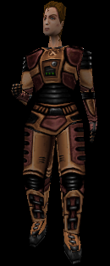 | 여 | 3 | Jane Kim | Ch_jane | 175cm | TBD | 연구소의 특수 작업복을 입고 있다. 특수작업복이 좀비로 부터의 공격에 약간의 방어가 된다. | 없음. | Tom Johnson과는 연인 사이임. H-Bio Tech의 연구원(박사)로 재직중이다. 좀비 바이러스 유출이후 연구소에서 혼자 살아남았다. 백신의 위치를 알고 있다. 백신은 본인이 개발한 것이다. | 미완성

